PASAPORTE
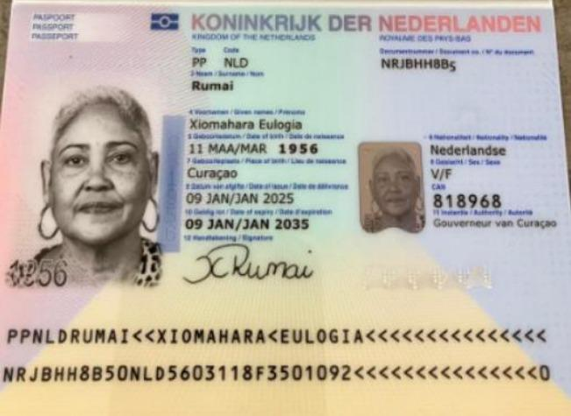
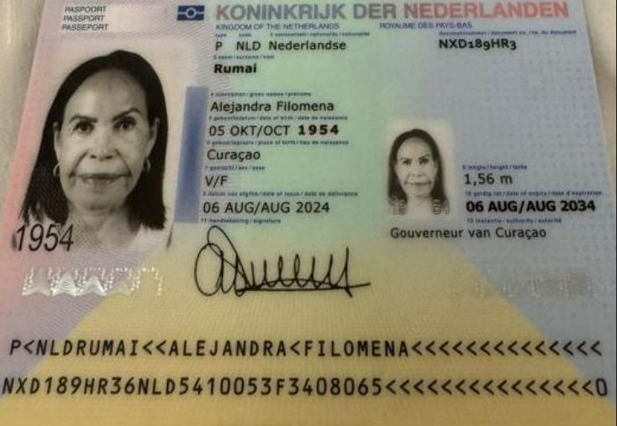

Nombre | Xiomahara | Nombre | Alejandra
Nombre | Eulogia | Nombre | Filomena
Apellido | Rumai | Apellido | Rumai
Genero | Femenino | Pasaporte | NXD189HR3
Pasaporte | NRJBHH8B5 | Fecha de nacimiento | 1954-10-05
Fecha de nacimiento | 1956-03-11 | Edad | 71
Edad | 69 | Estado civil | soltera
Estado civil |  | Dirección | Residencias Jalousie B-17 Hanenberg
Dirección |  | País | Curazao
País |  | Email: | ninitarumai54@gmail.com
Email: | ntr.kirash@hotmail.com | Teléfono | 599 9 568 7561
Teléfono |  | Profesión
Profesión |  | RH
RH | B Positivo | Seguro
Seguro |  | Peso
Peso |  | Altura
Altura |  | Idioma
Idioma
 |  | Salud
Salud |  | Estadia
Estadia

ITINERARIO
 |  | ITINERARIO: |  |  | 12 DÍAS | 10 AL 21 DE AGOSTO - 2026
Confirmación | SEDE | DIRECCIÓN | PROVEEDOR | Pasajero | DÍA / HORA | Fechas y Actividad | ACP horas | Traslado cerca | Traslado lejos
 |  |  |  |  | 1 | LUNES 10 DE AGOSTO 2026
DIRECTO PAX |  |  | Z AIR | Alejandra- Xiomahara | 10:00 am | Vuelo Curazao- Medellin
CONFIRMADO |  |  | Aeroturex | Alejandra- Xiomahara | 11:00 am | Traslado a aeropuerto - hotel
DIRECTO PAX | El Poblado | Calle 4 Sur #43A-109 | Novelty Suites | Alejandra- Xiomahara |  | Tiempo para almorzar
CONFIRMADO |  |  | YENNY |  | 12:30 pm | Traslado hotel - Centro médico | 0.75 |  | 1
DIRECTO PAX |  | Calle 78B #69-240, Barrio Robledo Hospital Pablo Tobón Uribe consultorio 154 Torre B | DR MOSQUERA HPTU | Alejandra | 03:45 pm | Consulta con especialista en GASTROENTEROLOGIA
 |  |  |  |  |  | Traslado HPTU - Localtel |  |  | 1
CONFIRMADO |  |  | YENNY |  |  | Traslado Locatel - Hotel |  | 1
DIRECTO PAX |  |  |  |  | 06:30 pm | Alojamiento
 |  |  |  |  | 2 | MARTES 11 DE AGOSTO 2026
 |  |  |  |  |  | Tiempo para almorzar
 |  |  | YENNY |  | 01:30 pm | Traslado C.C Santa fé - Novelty | 0.5 | 1
 |  |  |  |  |  | Novelty - Apartamento Poblado |  | 1
 |  |  |  |  |  | Apartamento Poblado - Clofán |  | 1
CONFIRMADO | Torre médica ciudad del Rio | Carrera 48# 19a -40. Cons 1518-1519 | LUKAS SALDARRIAGA | Alejandra | 03:50 pm | Consulta con OFTALMOLOGIA
 |  |  | YENNY |  | 05:30 pm | Traslado Clófán - Novelty |  | 1
 |  |  |  |  | 3 | MIÉRCOLES 12 DE AGOSTO 2026
 |  |  |  |  |  | No desayunar - tomar agua vejiga llena
 |  |  | YENNY |  | 06:20 am | Traslado Hotel - centro médico | 0.5 | 1
CONFIRMADO |  | Calle 7 No. 39-290 Clínica Medellín, Poblado piso 9 - 916 | Hernán Ocazionez | Alejandra | 06:45 am | Ecografía de abdomen total
 |  |  | YENNY |  | 07:25 am | Traslado centro médico - hotel |  | 1
 |  |  |  |  |  | Tiempo para desayunar
 |  |  | YENNY |  |  | Traslado hotel - Centro médico |  | 1
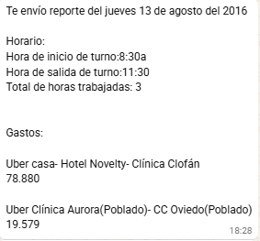
 | Torre médica ciudad del Rio | Carrera 48# 19 A 40 Clínica Clofán, |  | Alejandra | 09:20 am | CLOFAN
 |  |  | YENNY |  | 10:30 am | Traslado centro médico - hotel |  | 1
 |  |  |  |  |  | Resto del día libre
 |  |  |  |  | 4 | JUEVES 13 DE AGOSTO 2026
 |  |  |  |  |  | Tiempo para desayunar
 |  |  | YENNY |  | 08:30 am | Traslado hotel - Centro médico | 0.5 | 1
CONFIRMADO | Patio Bonito | Carrera 46 No. 7–12 SEDE 1 | CLÍNICA AURORA | Alejandra | 09:15 am | Fotografía corporal total
 |  |  | YENNY |  | 11:30 pm | Traslado centro médico - hotel |  | 1
 |  |  |  |  |  | Resto del día libre
Yenny comprar el laxante- ENVIAR PREPARACION A PAX |  |  |  |  |  | Preparación para la colonoscopia
 |  |  |  |  | 5 | VIERNES 14 DE AGOSTO 2026
 |  |  |  |  |  | No desayunar -NO TOMAR AGUA - Ayuno de 6 a 8 horas
CONFIRMADO |  |  | YENNY |  | 09:00 am | Traslado hotel - Centro médico | 0.75 |  | 1
CONFIRMADO DIRECTO POR EL PAX |  | Calle 78B #69-240, Barrio Robledo Hospital Pablo Tobón Uribe consultorio 154 Torre B | DR MOSQUERA HPTU | Alejandra | 10:30 am | Endoscopia y Colonoscopia
 |  |  |  |  |  | Recuperación y observación postprocedimiento
CONFIRMADO |  |  | YENNY |  | 03:00 pm | Traslado centro médico - hotel |  |  | 1
 |  |  |  |  | 6 | SÁBADO 15 DE AGOSTO 2026
 |  |  |  |  |  | Dia Libre
 |  |  |  |  | 7 | DOMINGO 16 DE AGOSTO 2026
 |  |  |  |  |  | Dia Libre
 |  |  |  |  | 8 | LUNES 17 DE AGOSTO 2026
 |  |  |  |  |  | Dia Libre
 |  |  |  | Alejandra | 9 | MARTES 18 DE AGOSTO 2026
 |  |  |  |  |  | Tiempo para almorzar
CONFIRMADO |  |  | YENNY |  | 10:00 am | Traslado Hotel- Centro medico | 0.75 |  | 1
CONFIRMADO | Torre medicaciudad del rio | Clínica clofan piso 11 consulta externa |  | Alejandra |  | Cita de control Gastroenterólogo
CONFIRMADO |  |  | YENNY |  |  | Traslado Centro medico-centro médico |  |  | 1
 |  |  |  |  |  | Cita de pre-anestesia
 |  |  |  |  | 02:40 pm | Traslado centro médico - hotel |  | 1
 |  |  |  |  | 10 | MIÉRCOLES 19 DE AGOSTO 2026
 |  |  |  |  |  | No desayunar
CONFIRMADO |  |  | YENNY |  | 10:00 am | Traslado hotel - Centro médico | 0.5 | 1
 |  |  |  |  | 11:00 am | Llegada para preparación |  |  |  | 0.3
CONFIRMADO | Torre médica ciudad del Rio | Carrera 48# 19 A 40 Clínica Clofán, | Dr. LUKAS SALDARRIAGA | Alejandra | 01:00 pm | Cirugía ocular
 |  |  | YENNY |  | 02:30 pm | Traslado centro médico - hotel |  | 1
 |  |  |  |  | 11 | JUEVES 20 DE AGOSTO 2026
 |  |  |  |  |  | Tiempo de almorzar
 |  | CLOFAN |  |  | 09:30 am | Traslado Hotel- Centro medico | 0.75 | 1
 |  |  |  |  | 10:00 am | Control cirugia ocular
CONFIRMADO |  |  | YENNY - UBER |  | 02:30 pm | Traslado Centro medico- Hotel |  |  | 1
 |  |  |  |  | 12 | VIERNES 21 DE AGOSTO 2026
HOTEL |  |  |  |  |  | Tiempo para desayunar
CONFIRMADO |  |  | AEROTUREX |  | 07:00 am | Traslado hotel Aeropuerto
DIRECTO PAX |  |  |  |  | 11:00 am | Vuelo internacional Medellin- Curazao
 |  |  |  |  |  | TOTAL A COBRAR | 5 | 15 | 7

COSTEO
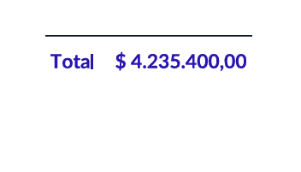
 |  |  |  |  |  |  |  |  | Libro diario contable |  | PAGOS
ARCHIVO DE DOCUMENTOS | PAGOS - FACTURA | RESERVAS Y CONFIRMACION | SERVICIOS | PROVEEDOR | CANTIDAD | PRECIO UNITARIO EN PESOS COLOMBIANOS | PESOS | PAGOS EN PESOS | RETENCIÓN EN LA FUENTE | PAGO TOTAL | PROVEEDOR - NOMBRE COMERCIAL | Fecha del pago | Valor del pago | Forma de pago de donde salió el dinero | Tipo de movimiento | Comentarios
App | PRE COMPRA | Emitida | Póliza de asistencia médica al viajero - Alejandra | Colasistencia | 12 | $5,100 | $61,200 | $35,640 | $0 | $35,640 | PRE-COMPRA
App | PRE COMPRA | Emitida | Póliza de asistencia médica al Acompañante- Xiomahara | Colasistencia | 12 | $5,100 | $61,200 | $35,640 | $0 | $35,640 | PRE-COMPRA
Archivado | Facturado | Confirmado | Ecografia abdomen total | Hernán Ocazionez | 1 | $278,000 | $278,000 | $76,000 | $1,520 | $74,480 | HERNAN OCAZIONEZ | SE PAGO CON EL SALDO A FAVOR DEL 2025 RVA170 | $76,000
Archivado | Pagado | Confirmado | Fotografía Corporal Total | Clinica Aurora | 1 | $1,100,000 | $1,100,000 | $1,015,000 | $0 | $1,015,000 | Clinica Aurora | 2026-08-13 | $1,015,000 | JURIDICA BANCOLOMBIA | TRANSFERENCIA BANCARIA
 | Pagado | Confirmado | Servicio Medical Trip Colombia - Acompañamiento presencial y Virtual en español x 8 horas | Yenny | 5 | $221,000 | $1,105,000 | pend liq |  |  | Magda Yenny Roberto | 2026-08-18 | $2,612,000 | PAGO DE LA RVA077-5 en efectivo pesos colombianos | Pago en efectivo
 | Pagado | Confirmado | Servicios Medical Trip Colombia Traslados Hotel-Clínica por trayectos LARGOS | Yenny | 7 | $85,000 | $595,000 | pend liq
 | Pagado | Confirmado | Servicios Medical Trip Colombia Traslados Hotel-Clínica por trayectos CORTOS | Yenny | 15 | $45,000 | $675,000 | pend liq
 | 24 AUG | Confirmado | Traslado Aeropuerto -Hotel por trayecto conductor habla español | Aeroturex | 2 | $180,000 | $360,000 | $330,000 | $0 | $330,000
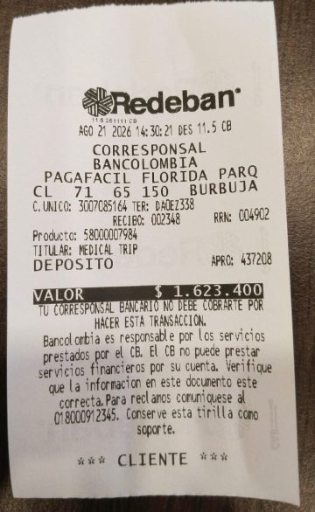
 |  |  |  |  | PAGO | Total en pesos Colombianos | $4,235,400
 |  |  |  |  | 2026-08-18 | $2,612,000 | Abono ACP Yenny
 |  |  |  |  | 2026-08-20 | $1,623,400

CONFIRMACION
FOTOGRAFIA CORPORAL | ECOGRAFIA DE ABDOMEN TOTAL |  | ENDOSCOPIA Y COLONOSCOPIA
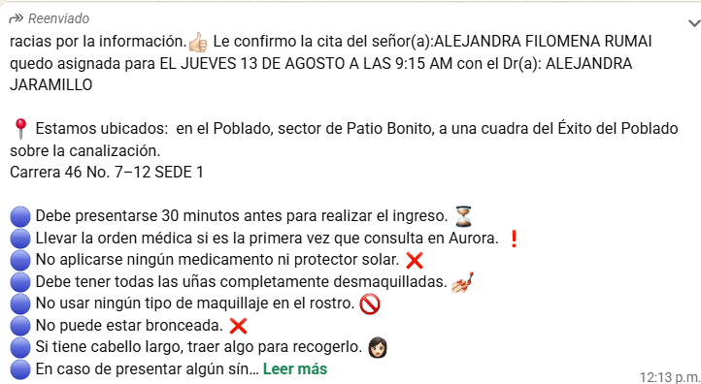
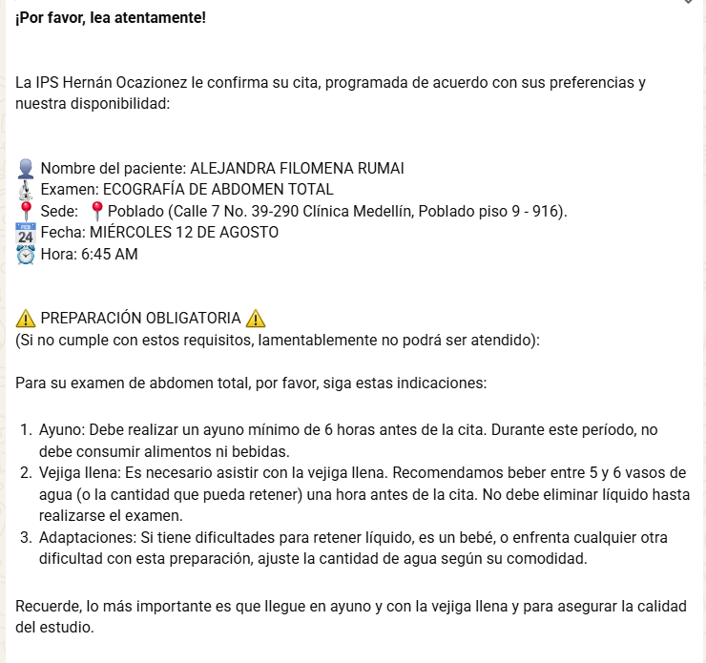
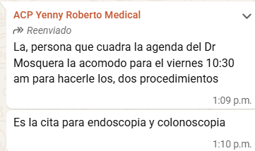

CONSULTA OFTALMOLOGIA
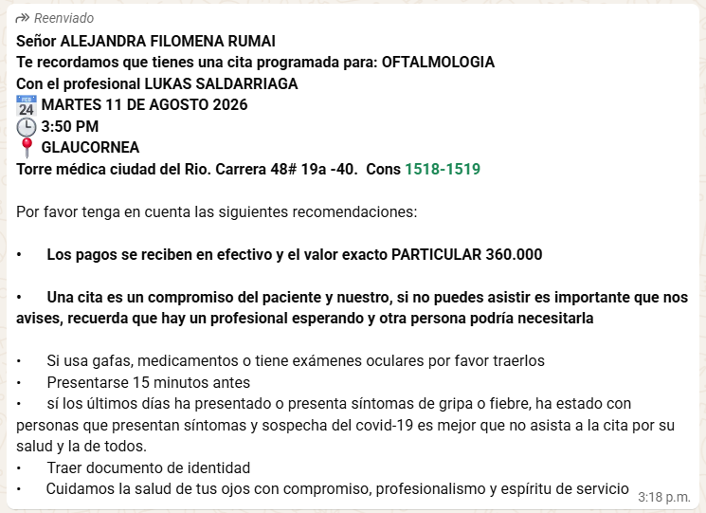

 |  | FOTOFINTER
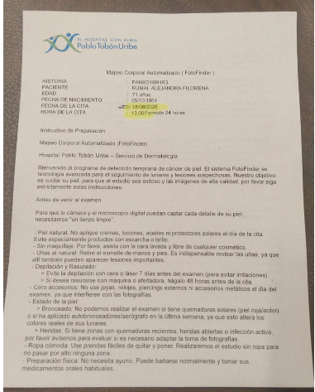

CIRUGIA OCULAR

VUELO
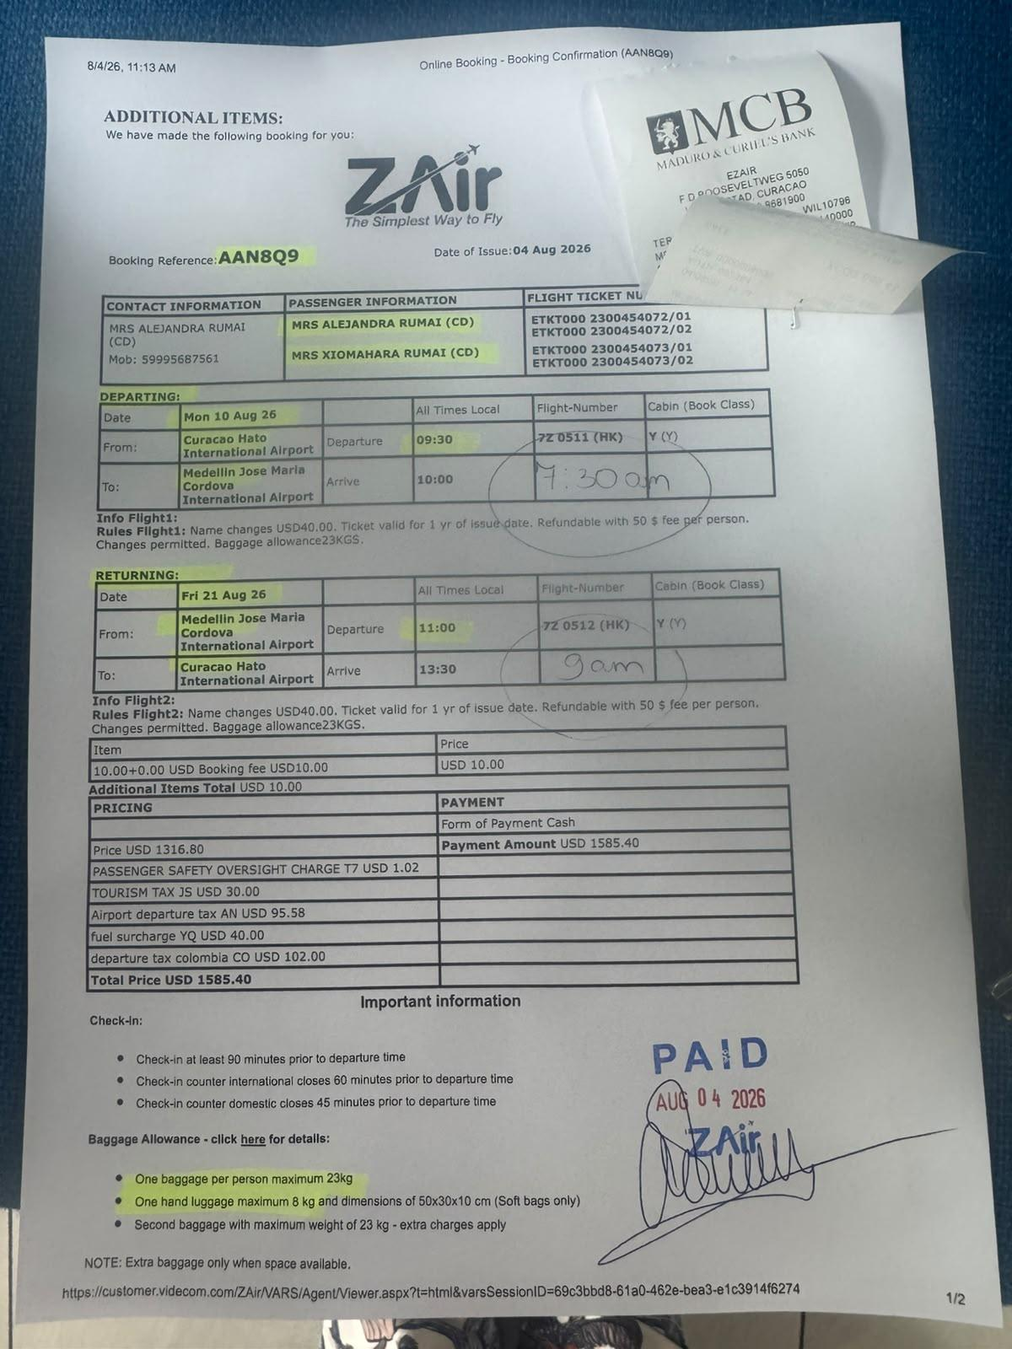

AAN8Q9

7Z0512

